ÍNDICE
 | AZEITONA DE MESA
atualizado em: jul/2023 | Códigos NC: 07099210 (07099031 até 2011) (fresca/ref); 07108010 (congelada) 07112010 (conserv. transitoria/); 20019065 (conserv.vinagre ou ác.acético); 200570 (conservada)
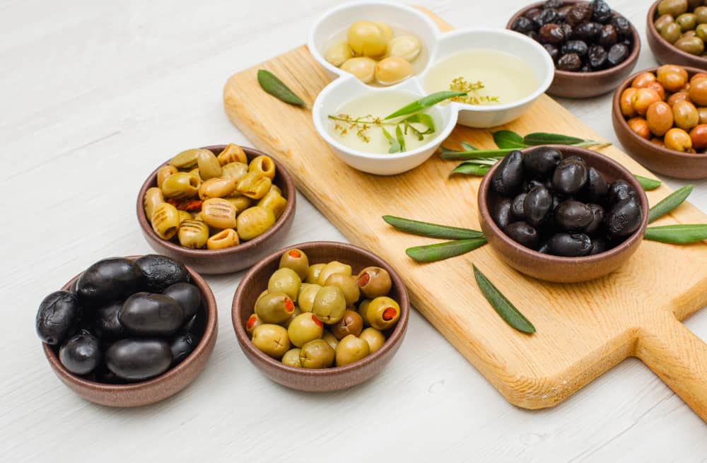
 | 1. Comércio Internacional
 | 2. Preços Médios de Importação e Exportação
 | 3. Destinos das Saídas UE/Países Terceiros
 | 4. Origens das Entradas e Destinos das Saídas
 | 5. Área e Produção
 | 6. Produção Certificada
Fonte: | 7. Indicadores de análise do Comércio Internacional

2
Azeitona de Mesa - Preços Médios de Importação e Exportação (EUR/kg)
Produto | Fluxo | 2010 | 2011 | 2012 | 2013 | 2014 | 2015 | 2016 | 2017 | 2018 | 2019 | 2020 | 2021 | 2022
Azeitona de mesa fresca/refrigerada | Preço Médio de Importação | 0.70 | 0.55 | 0.48 | 0.67 | 0.71 | 0.76 | 0.77 | 0.85 | 0.77 | 0.83 | 0.82 | 0.79 | 0.96
 | Preço Médio de Exportação | 1.04 | 0.82 | 0.60 | 0.67 | 0.74 | 0.66 | 0.71 | 0.65 | 0.68 | 0.68 | 0.72 | 0.67 | 0.74
Azeitona de mesa congelada | Preço Médio de Importação | 0.50 |  | 2.12 | 9.56 | 1.74 | 1.68 | 1.94 | 1.88 | 1.90 | 1.89 | 1.89 | 1.98 | 2.11
 | Preço Médio de Exportação | 1.69 | 1.69 | 2.12 | 1.58 | 1.56 | 1.54 | 1.77 | 1.85 | 1.92 | 1.77 | 1.64 | 1.77 | 1.57
Azeitona de mesa conservada transitoriamente | Preço Médio de Importação | 0.58 | 0.56 | 0.50 | 0.61 | 0.57 | 0.72 | 0.82 | 0.85 | 0.89 | 0.85 | 0.79 | 0.98 | 1.10
 | Preço Médio de Exportação | 0.20 | 0.34 | 0.31 | 0.35 | 0.28 | 0.30 | 0.45 | 0.48 | 0.28 | 0.20 | 0.48 | 1.05 | 0.21
Azeitona de mesa conservada em vinagre ou ácido acético | Preço Médio de Importação | 1.29 | 1.47 | 0.95 | 1.35 | 1.23 | 1.25 | 1.13 | 1.03 | 1.03 | 0.90 | 0.94 | 1.00 | 1.22
 | Preço Médio de Exportação | 0.67 | 1.64 | 1.85 | 1.30 | 1.91 | 1.85 | 0.86 | 0.85 | 2.08 | 2.48 | 2.14 | 2.00 | 2.24
Azeitona de mesa conservada (consumo) | Preço Médio de Importação | 1.01 | 0.88 | 0.87 | 0.94 | 0.94 | 1.06 | 1.17 | 1.38 | 1.47 | 1.27 | 1.26 | 1.21 | 1.39
 | Preço Médio de Exportação | 1.06 | 0.98 | 1.00 | 1.04 | 1.03 | 1.03 | 1.23 | 1.40 | 1.53 | 1.18 | 1.31 | 1.34 | 1.31

 |  |  |  |  |  |  |  |  |  |  |  |  | Voltar ao índice

Azeitona de mesa fresca/refrigerada - Preço Médio de Importação e de Exportação (€/kg)
Azeitona de mesa conservada transitoriamente - Preço Médio de Importação e de Exportação (€/kg)

Azeitona de mesa conservada em vinagre ou ácido acético - Preço Médio de Importação e de Exportação (€/Kg)
Azeitona de mesa conservada - Preço Médio de Importação e de Exportação (€/Kg)

 |  |  |  |  |  |  |  |  |  | Voltar ao índice

3
Azeitona de mesa - Destinos das Saídas - UE e Países Terceiros (PT)
Produto | Unidade | Fluxo | 2010 | 2011 | 2012 | 2013 | 2014 | 2015 | 2016 | 2017 | 2018 | 2019 | 2020 | 2021 | 2022
Total da Azeitona de mesa | Quantidade (tonelada) | UE | 7,474 | 8,785 | 7,318 | 13,938 | 15,326 | 15,932 | 23,267 | 28,031 | 26,848 | 26,839 | 18,888 | 23,977 | 33,607
 |  | PT | 15,023 | 15,463 | 17,998 | 18,029 | 21,708 | 19,679 | 20,463 | 20,177 | 22,441 | 26,447 | 25,111 | 19,978 | 24,916
 |  | Total | 22,497 | 24,248 | 25,316 | 31,967 | 37,033 | 35,611 | 43,731 | 48,209 | 49,289 | 53,286 | 43,999 | 43,956 | 58,523
 | Valor (1000 EUR) | UE | 7,072 | 7,085 | 5,962 | 11,261 | 12,557 | 12,142 | 18,268 | 20,302 | 20,266 | 19,159 | 15,745 | 18,836 | 27,046
 |  | PT | 15,809 | 16,123 | 18,451 | 18,797 | 21,686 | 19,817 | 24,840 | 28,134 | 33,987 | 35,624 | 31,765 | 26,350 | 33,701
 |  | Total | 22,881 | 23,209 | 24,413 | 30,058 | 34,243 | 31,959 | 43,108 | 48,437 | 54,253 | 54,784 | 47,510 | 45,186 | 60,747

 |  |  |  |  |  |  |  |  |  |  |  |  |  | Voltar ao índice
Total da Azeitona de mesa - Destinos das Saídas UE e PT (t)

4
Principais destinos das Saídas - 2022 (dados preliminares)
Azeitona de mesa
(imprópria para consumo nesse estado)* |  |  | Azeitona de mesa conservada (consumo)
 | Quantidade (tonelada) | Valor (1000 EUR) |  | Quantidade (tonelada) | Valor (1000 EUR)
Espanha | 28,295 | 20,737 | Estados Unidos | 12,870 | 16,343
Bélgica | 499 | 784 | Rússia, Federação da | 8,021 | 11,125
Brasil | 385 | 583 | Espanha | 3,102 | 2,161
Angola | 88 | 243 | Brasil | 714 | 1,114
França | 100 | 165 | França | 441 | 1,058
São Tomé e Príncipe | 58 | 87 | Itália | 626 | 1,053
Áustria | 41 | 78 | Angola | 508 | 910
Suíça | 32 | 73 | Canadá | 346 | 464
Moçambique | 33 | 63 | Suíça | 243 | 454
Luxemburgo | 31 | 56 | Cabo Verde | 211 | 402
Canadá | 13 | 21 | Moçambique | 189 | 388
Rússia, Federação da | 3 | 13 | Belarus | 506 | 357
Cabo Verde | 7 | 13 | Luxemburgo | 127 | 337
Itália | 67 | 11 | Reino Unido (não inc. Irlanda Norte) | 209 | 299
China, República Popular da | 40 | 11 | Alemanha | 123 | 235
Estados Unidos | 6 | 10 | Polónia | 90 | 223
Reino Unido (não inc. Irlanda Norte) | 2 | 5 | Arménia | 108 | 180
Alemanha | 2 | 5 | Bélgica | 56 | 122
Outros países | 4 | 8 | Outros países | 329 | 556
TOTAL | 29,706 | 22,966 | TOTAL | 28,817 | 37,781

Principais origens das Entradas - 2022 (dados preliminares) |  |  |  |  | Voltar ao índice
Azeitona de mesa
(imprópria para consumo nesse estado)* |  |  | Azeitona de mesa conservada (consumo)
 | Quantidade (tonelada) | Valor (1000 EUR) |  | Quantidade (tonelada) | Valor (1000 EUR)
Espanha | 10,673 | 11,905 | Espanha | 20,788 | 28,446
Grécia | 67 | 42 | Bélgica | 64 | 427
Itália | 6 | 37 | Alemanha | 90 | 300
Bélgica | 11 | 24 | Itália | 22 | 53
Outros países | 7 | 30 | Outros países | 28 | 54
TOTAL | 10,765 | 12,037 | TOTAL | 20,991 | 29,280

* inclui a azeitona de mesa fresca/refrigerada, a congelada, a conservada transitoriamente e a conservada em vinagre ou ácido acético

5
Azeitona de mesa - Área e Produção
Rubrica | Unidade | 2010 | 2011 | 2012 | 2013 | 2014 | 2015 | 2016 | 2017 | 2018 | 2019 | 2020 | 2021 | 2022
Área de olival p/ azeitona de mesa | ha | 7,633 | 7,635 | 8,730 | 8,789 | 8,794 | 8,794 | 9,090 | 9,183 | 8,772 | 5,771 | 6,090 | 5,999 | 6,988
Produção de azeitona de mesa | tonelada | 10,292 | 9,047 | 11,973 | 17,532 | 17,399 | 20,752 | 17,316 | 17,802 | 24,658 | 22,341 | 20,171 | 25,515 | 16,914

Azeitonas conservadas* - Produção industrial
Rubrica | Unidade | 2010 | 2011 | 2012 | 2013 | 2014 | 2015 | 2016 | 2017 | 2018 | 2019 | 2020 | 2021 | 2022
Azeitonas conservadas | tonelada | 12,159 | 13,788 | 16,211 | 14,875 | 16,669 | 15,751 | 22,756 | 24,370 | 13,026 | 15,757 | 13,295 | 29,560 | 18,359
* excepto em vinagre ou ácido acético, congeladas e pratos preparados de produtos hortícolas e azeitonas secas

 |  |  |  |  |  |  |  |  |  |  |  |  | Voltar ao índice
Azeitona de mesa - Área (ha) e Produção (t)

6
Azeitona de mesa - Produção total versus Produção Certificada DOP
Rubrica | Unidade | 2010 | 2011 | 2012 | 2013 | 2014 | 2015 | 2016 | 2017 | 2018 | 2019 | 2020 | 2021 | 2022
Produção total | tonelada | 10,292 | 9,047 | 11,973 | 17,532 | 17,399 | 20,752 | 17,316 | 17,802 | 24,658 | 22,341 | 20,171 | 25,515 | 16,914
Produção Certificada DOP * | tonelada | 9.4 | 10.0 | 6.0 | 4.2 | 10.1 | 0.0 | 1.3 | 0.4 | 3.5 | 3.1 | 2.3
Peso da Prod. Certificada na Prod. Total | % | 0.09 | 0.11 | 0.05 | 0.02 | 0.06 | 0.00 | 0.01 | 0.002 | 0.01 | 0.01 | 0.01
* Fonte: GPP e DGADR

As produções de azeitona de mesa certificada são as seguintes: Azeitonas de Conserva de Elvas e Campo Maior DOP e Azeitona de Conserva Negrinha de Freixo DOP
 |  |  |  |  |  |  |  |  |  |  |  |  | Voltar ao índice

Azeitona de mesa - Peso da Prod. Certificada na Prod. Total (%)
2010 | 0.09
2011 | 0.11
2012 | 0.05
2013 | 0.02
2014 | 0.06
2015 | 0.00
2016 | 0.01
2017 | 0.00
2018 | 0.01
2019 | 0.01
2020 | 0.01
2021
2022

7
Azeitona de mesa (imprópria para consumo nesse estado)* - Indicadores de análise do Comércio Internacional
Rubrica | Unidade | 2010 | 2011 | 2012 | 2013 | 2014 | 2015 | 2016 | 2017 | 2018 | 2019 | 2020 | 2021 | 2022
Produção | tonelada | 10,292 | 9,047 | 11,973 | 17,532 | 17,399 | 20,752 | 17,316 | 17,802 | 24,658 | 22,341 | 20,171 | 25,515 | 16,914
Importação | tonelada | 9,631 | 10,568 | 9,864 | 10,702 | 9,786 | 11,568 | 14,069 | 10,188 | 15,505 | 9,444 | 13,022 | 9,874 | 10,765
Exportação | tonelada | 3,969 | 2,516 | 2,966 | 9,466 | 13,767 | 14,619 | 21,370 | 26,466 | 26,278 | 18,296 | 18,574 | 23,063 | 29,706

Orientação Exportadora | % | 38.6 | 27.8 | 24.8 | 54.0 | 79.1 | 70.4 | 123.4 | 148.7 | 106.6 | 81.9 | 92.1 | 90.4 | 175.6
Consumo Aparente | tonelada | 15,954 | 17,099 | 18,871 | 18,768 | 13,419 | 17,700 | 10,016 | 1,524 | 13,885 | 13,489 | 14,619 | 12,326 | -2,028
Grau de Auto-Aprovisionamento | % | 64.5 | 52.9 | 63.4 | 93.4 | 129.7 | 117.2 | 172.9 | 1,168.2 | 177.6 | 165.6 | 138.0 | 207.0 | -834.1
Grau de Abastecimento do mercado interno | % | 39.6 | 38.2 | 47.7 | 43.0 | 27.1 | 34.6 | -40.5 | -568.5 | -11.7 | 30.0 | 10.9 | 19.9 | 630.9
* inclui a azeitona de mesa fresca/refrigerada, a congelada, a conservada transitoriamente e a conservada em vinagre ou ácido acético

Azeitona de mesa conservada (consumo) - Indicadores de análise do Comércio Internacional
Rubrica | Unidade | 2010 | 2011 | 2012 | 2013 | 2014 | 2015 | 2016 | 2017 | 2018 | 2019 | 2020 | 2021 | 2022
Produção | tonelada | 12,159 | 13,788 | 16,211 | 14,875 | 16,669 | 15,751 | 22,756 | 24,370 | 13,026 | 15,757 | 13,295 | 29,560 | 18,359
Importação | tonelada | 10,319 | 7,735 | 8,307 | 7,539 | 8,331 | 6,752 | 6,389 | 17,989 | 18,696 | 20,564 | 22,915 | 20,851 | 20,991
Exportação | tonelada | 18,528 | 21,732 | 22,350 | 22,502 | 23,267 | 20,992 | 22,361 | 21,743 | 23,011 | 34,990 | 25,425 | 20,893 | 28,817

Orientação Exportadora | % | 152.4 | 157.6 | 137.9 | 151.3 | 139.6 | 133.3 | 98.3 | 89.2 | 176.7 | 222.1 | 191.2 | 70.7 | 157.0
Consumo Aparente | tonelada | 3,950 | -208 | 2,167 | -88 | 1,733 | 1,510 | 6,785 | 20,617 | 8,711 | 1,331 | 10,786 | 29,518 | 10,533
Grau de Auto-Aprovisionamento | % | 307.8 | -6,617.3 | 748.0 | -16,823.7 | 961.8 | 1,042.8 | 335.4 | 118.2 | 149.5 | 1,184.0 | 123.3 | 100.1 | 174.3
Grau de Abastecimento do mercado interno | % | -161.2 | 3,812.3 | -283.3 | 8,626.4 | -380.7 | -347.0 | 5.8 | 12.7 | -114.6 | -1,445.3 | -112.5 | 29.4 | -99.3
Nota:
Orientação Exportadora = Exportação / Produção x 100
Consumo Aparente = Produção + Importação - Exportação |  |  |  |  |  |  |  |  |  |  |  |  | Voltar ao índice
Grau de Auto-Aprovisionamento = Produção / Consumo Aparente x 100
Grau de Abastecimento do mercado interno = (Produção - Exportação) / Consumo Aparente x 100

Por se tratar de fontes distintas - a produção e o comércio internacional - não são diretamente comparáveis, pelo que os indicadores calculados apresentam por vezes resultados incoerentes.

Azeitona de mesa (imprópria p/consumo nesse estado) - Produção, Importação, Exportação e Consumo Aparente (t)
Azeitona de mesa conservada (consumo) - Produção, Importação, Exportação e Consumo Aparente (t)

